A套
学生套餐A套
2026/5/25--5/29
日期 | 菜单 | 原料 | 重量/克 | 能量 （千卡） | 蛋白质（克） | 脂肪 （克） | 碳水化合物（克） | 膳食纤维（克）
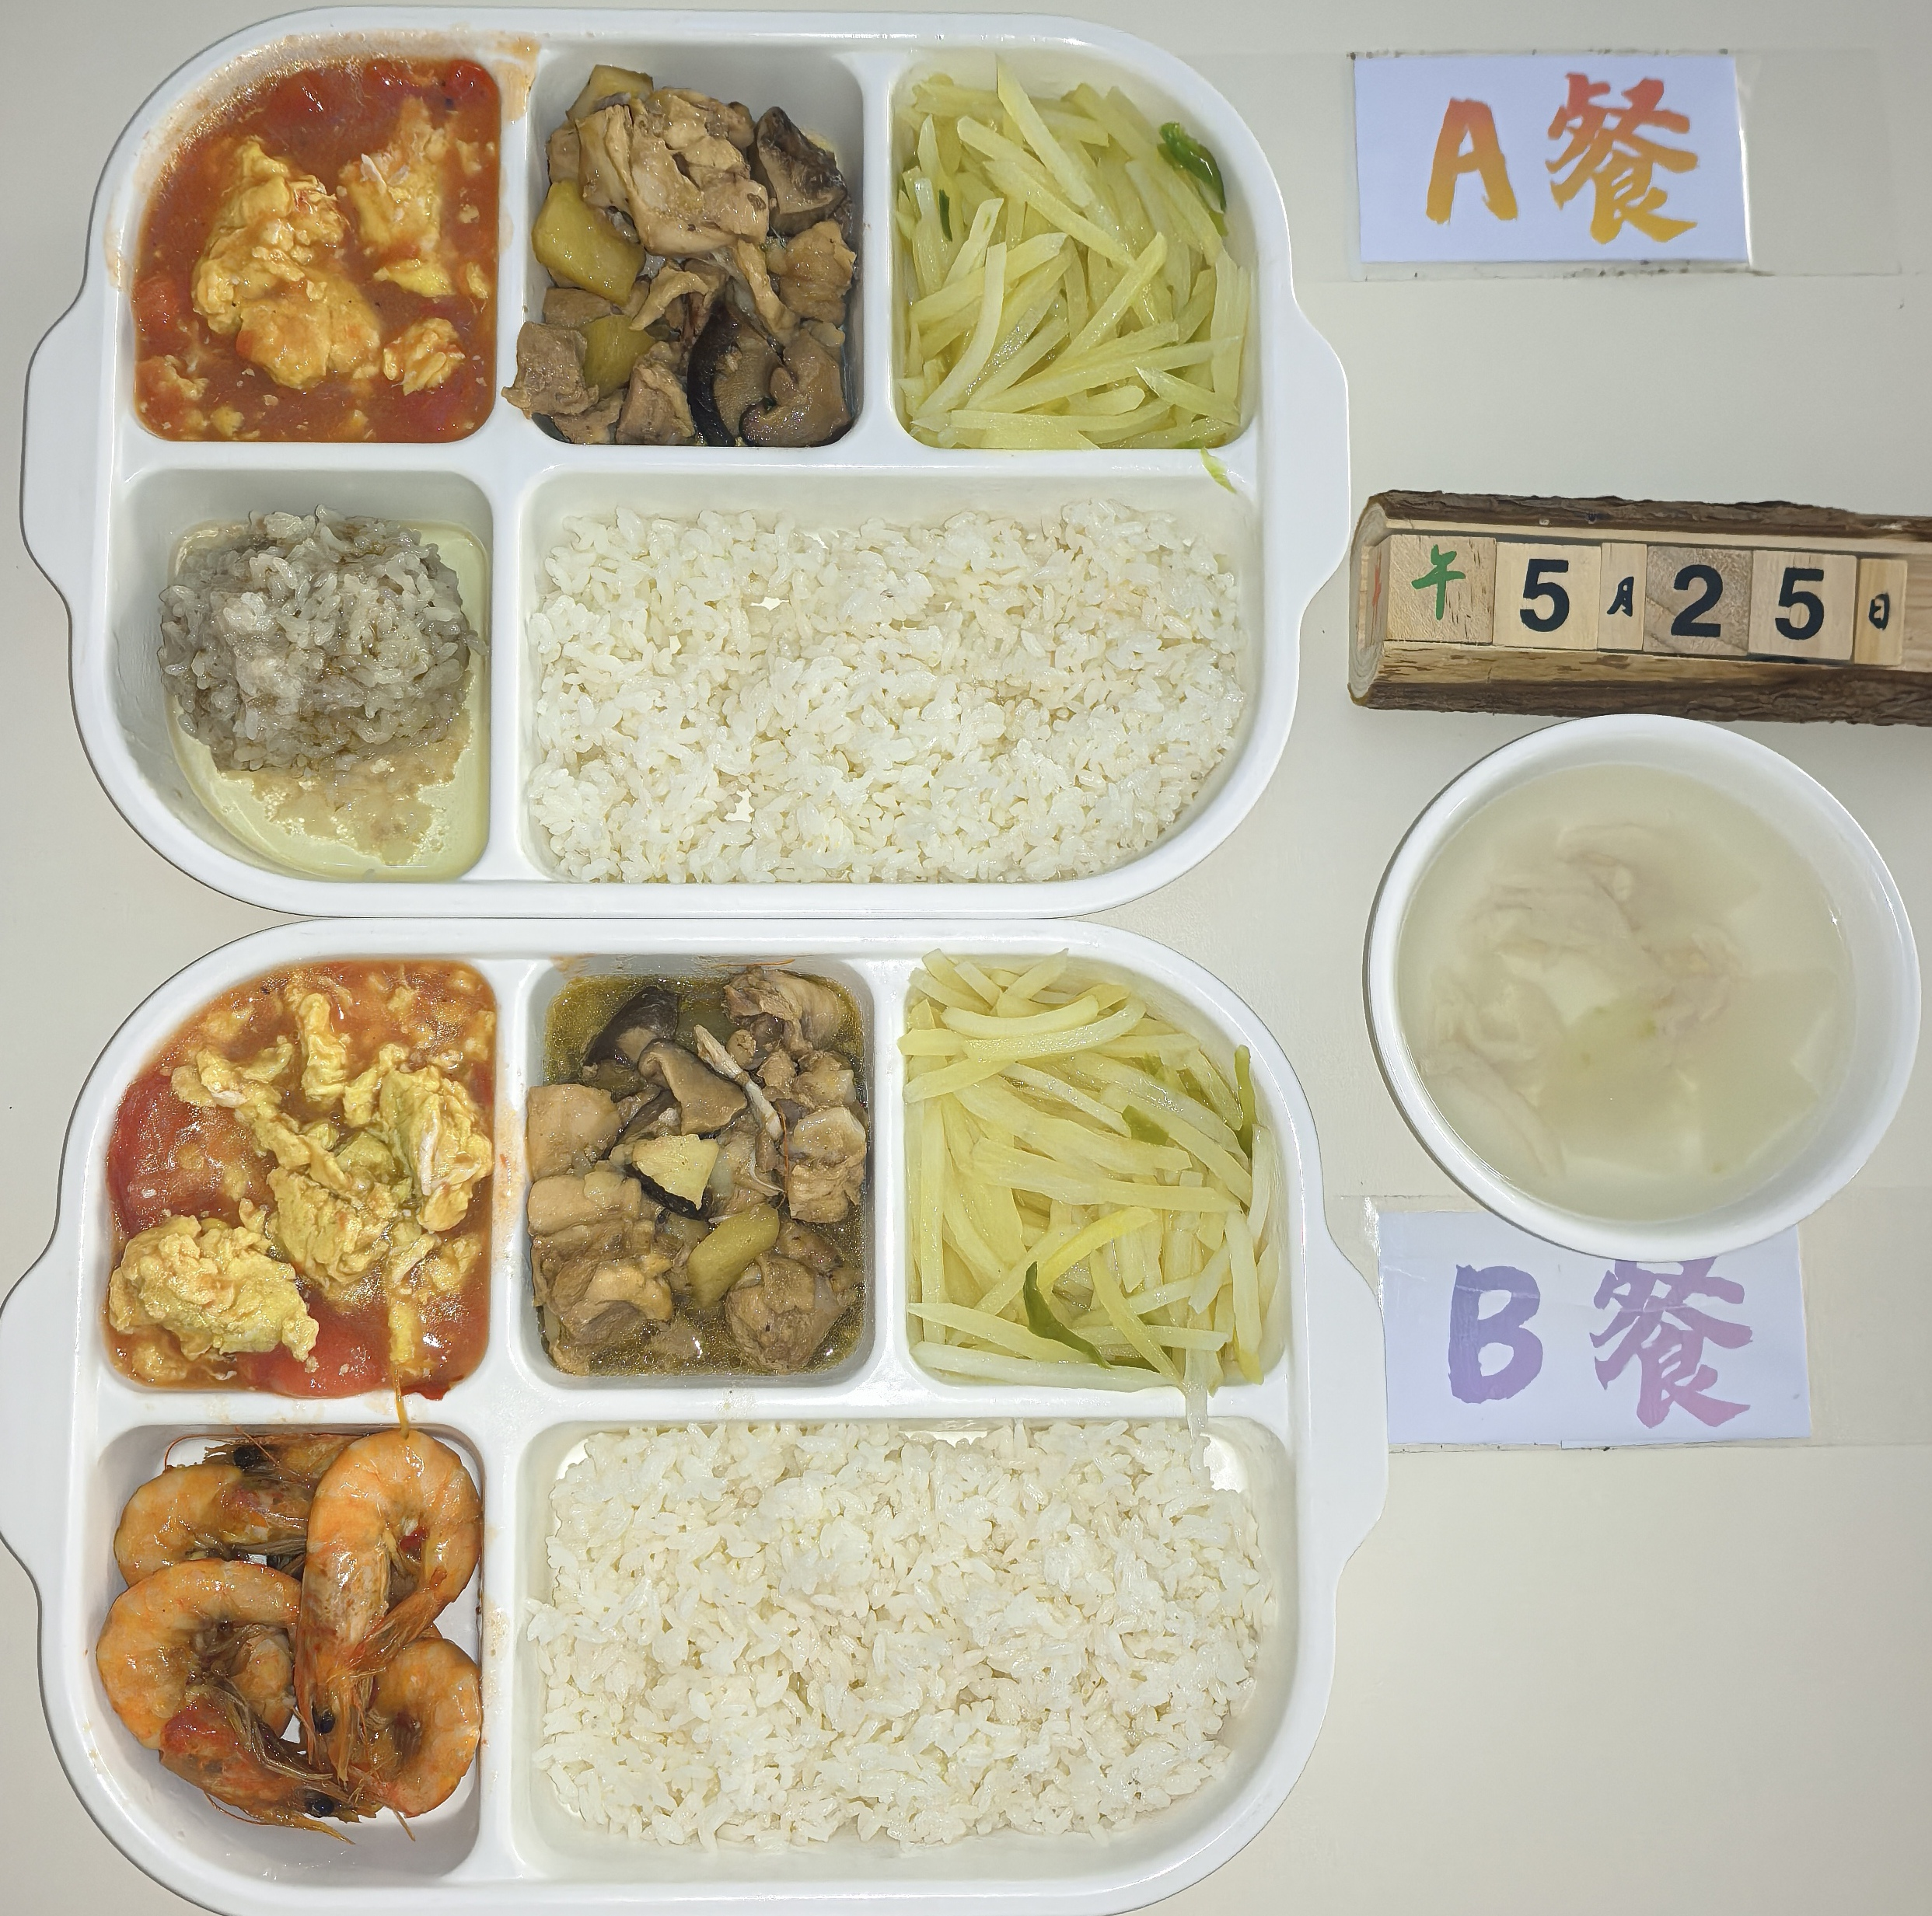
周一 | 糯米蒸肉圆 | 肉糜 | 150 | 845 | 38 | 28 | 105 | 8
 |  | 糯米 | 20
 | 香菇滑鸡 | 鸡边腿切块 | 150
 |  | 土豆丁 | 30
 |  | 香菇 | 10
 | 番茄炒蛋 | 番茄 | 100
 |  | 鸡蛋 | 40
 | 青椒土豆丝 | 青椒 | 20
 |  | 土豆 | 120
 | 冬瓜肉丝汤 | 冬瓜 | 20
 |  | 肉丝 | 40
 | 米饭 | 米饭 | 200
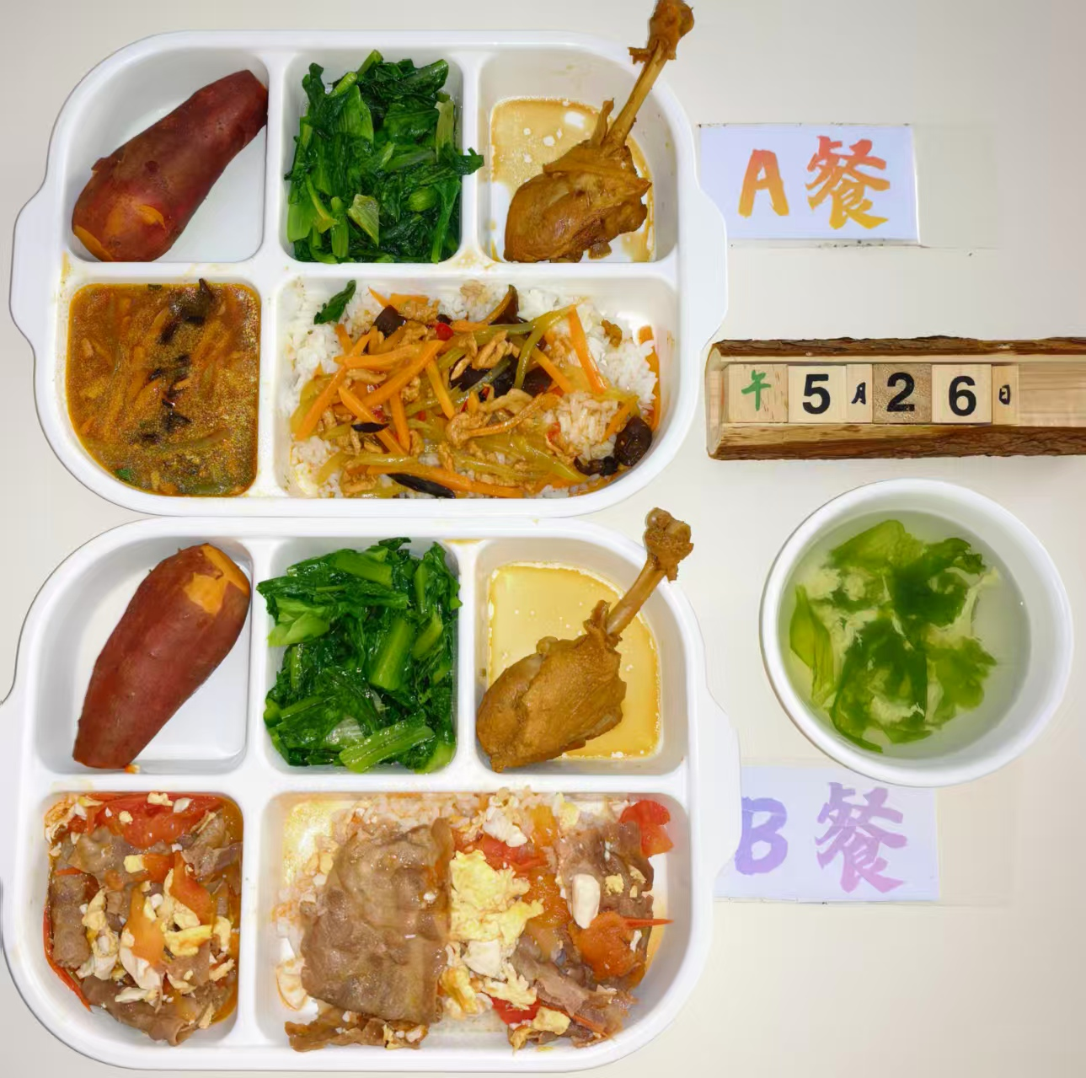
周二 | 鱼香肉丝盖码饭 | 肉丝 | 100 | 810 | 42 | 22 | 112 | 9
 |  | 清水笋丝 | 15
 |  | 胡萝卜 | 20
 |  | 青椒 | 10
 |  | 大米 | 200
 | 红烧鸭腿 | 鸭腿 | 140
 | 蒸紫薯 | 紫薯 | 100
 | 清炒油麦菜 | 油麦菜 | 120
 | 紫菜蛋汤 | 紫菜 | 20
 |  | 鸡蛋液 | 40
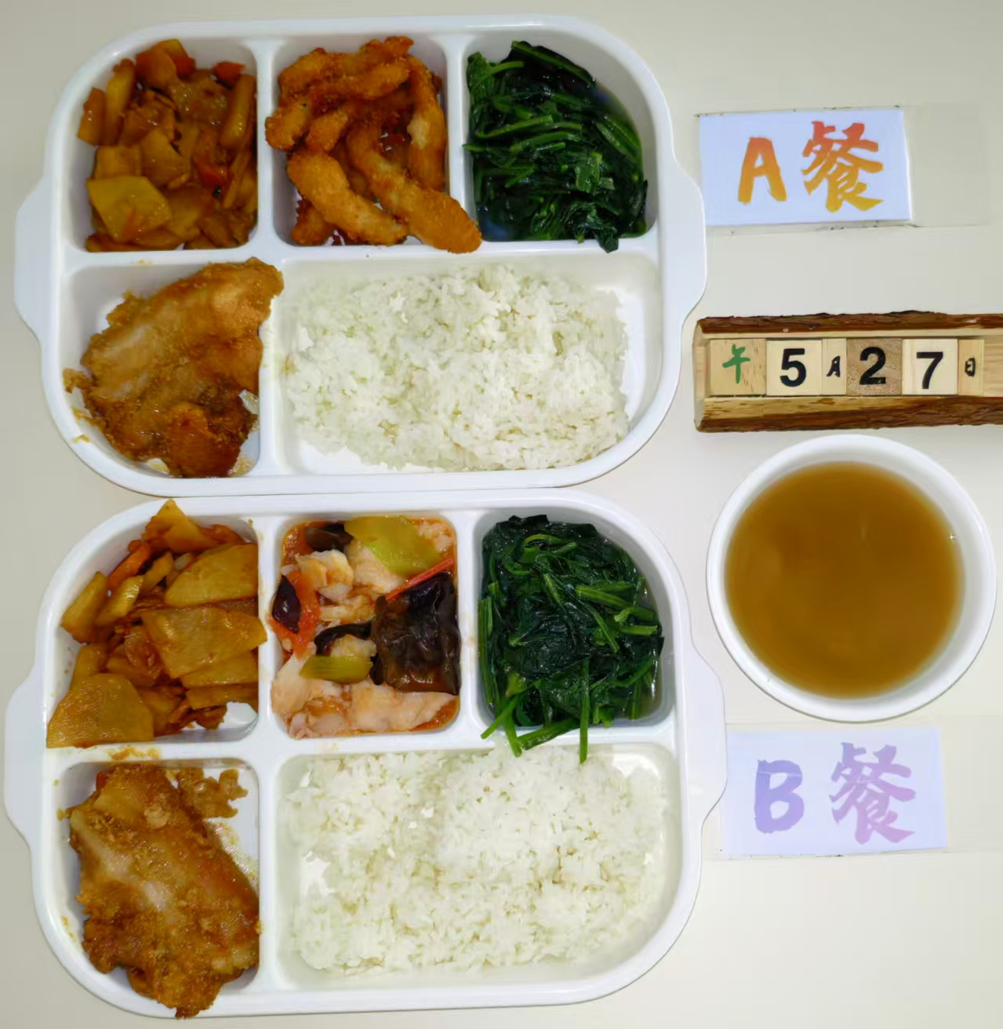
周三 | 椒盐排条 | 椒盐排条 | 150 | 980 | 48 | 35 | 108 | 7
 | 粉蒸肉 | 五花肉片 | 160
 | 干锅土豆片 | 去皮土豆 | 80
 |  | 肉片 | 60
 |  | 胡萝卜 | 10
 | 清炒菠菜 | 菠菜 | 120
 | 绿豆汤 | 绿豆 | 20
 | 米饭 | 米饭 | 200
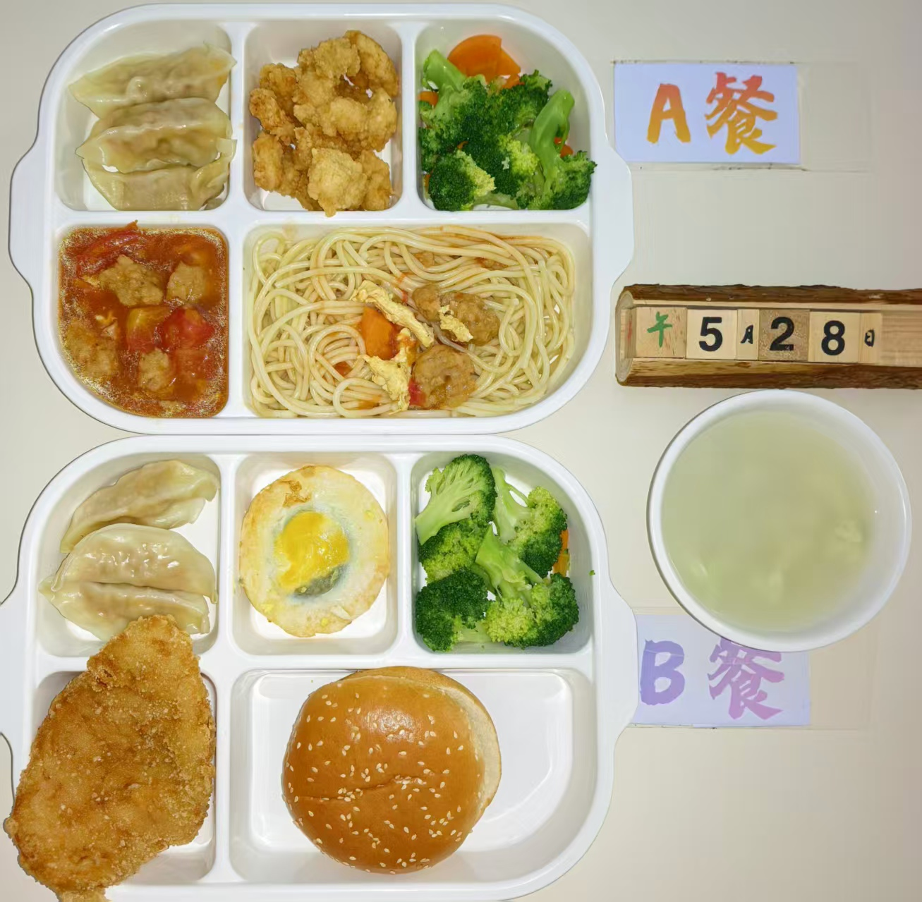
周四 | 意式番茄肉丸面 | 意大利面 | 80 | 890 | 36 | 30 | 115 | 6
 |  | 西红柿 | 20
 |  | 肉丸 | 80
 | 盐酥鸡 | 盐酥鸡 | 150
 | 蒸饺 | 蒸饺 | 100
 | 清炒西兰花 | 西兰花 | 60
 |  | 胡萝卜 | 60
 | 小丸子甜汤 | 小丸子 | 40
 |  | 鸡蛋液 | 20
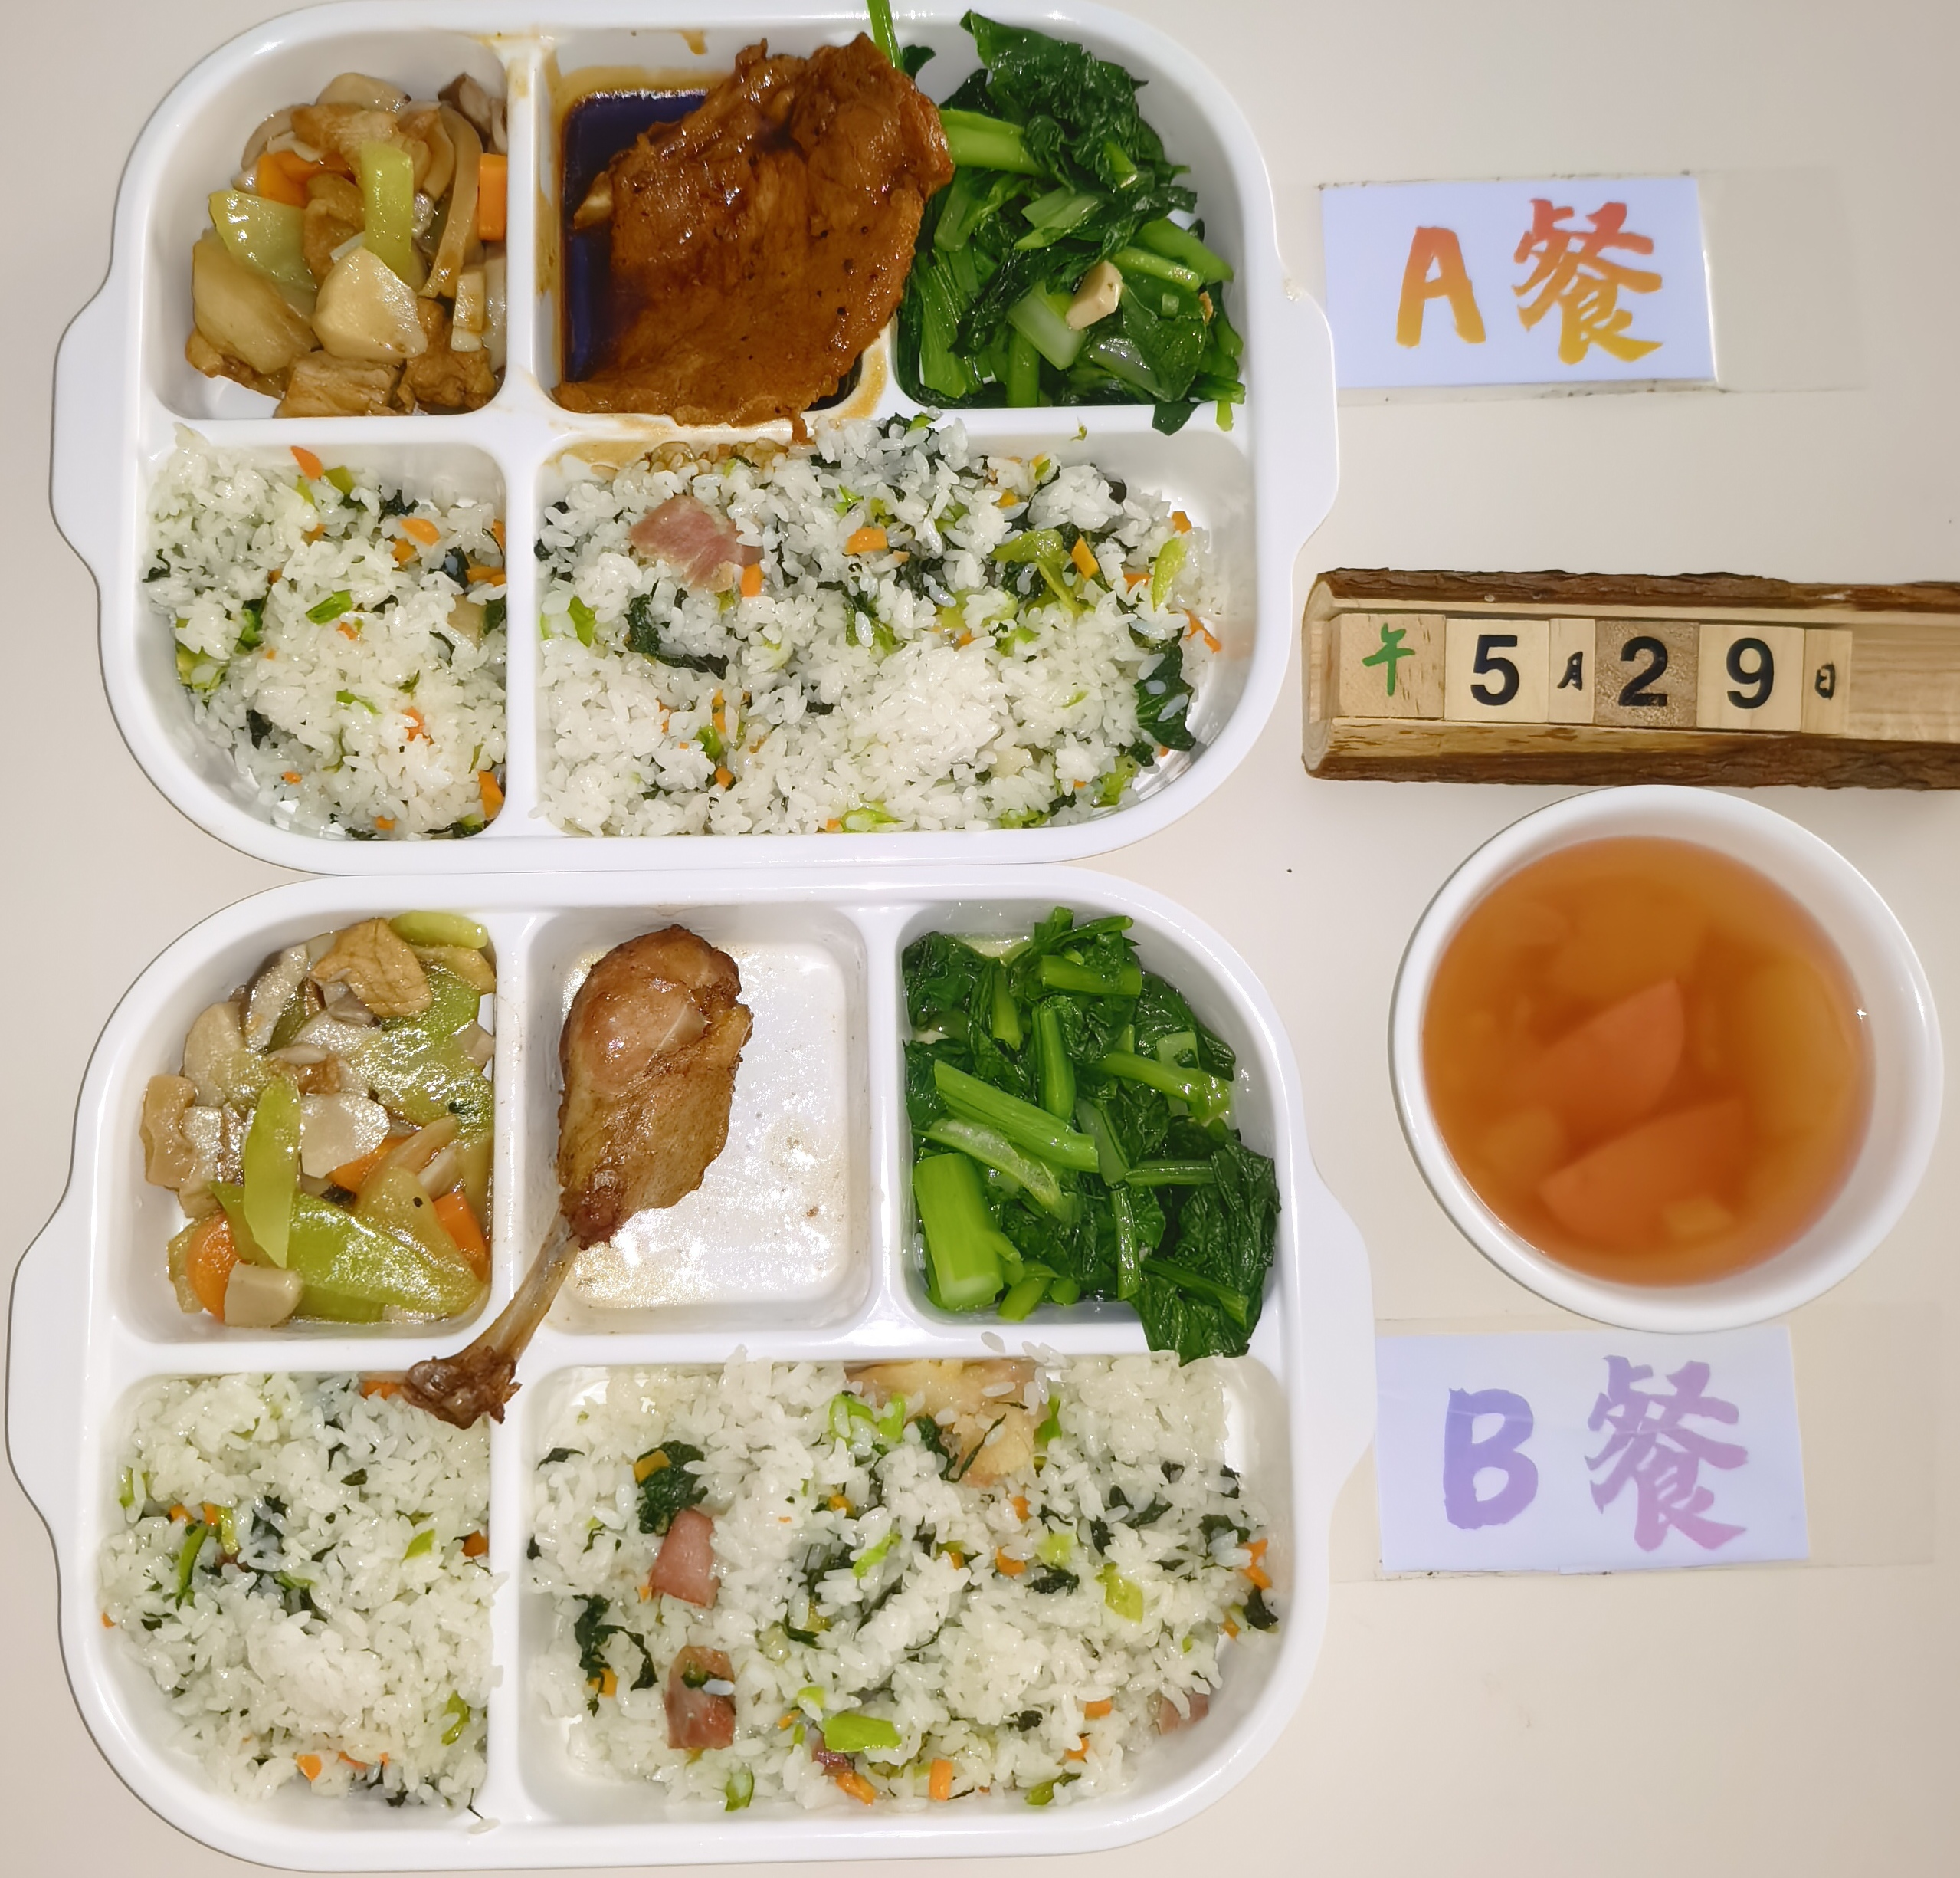
周五 | 黑椒大排 | 大排 | 140 | 920 | 45 | 32 | 110 | 8
 | 咸肉菜饭 | 咸中方 | 50
 |  | 青菜 | 50
 |  | 胡萝卜 | 5
 |  | 米饭 | 180
 | 双色杏鲍菇 | 杏鲍菇 | 70
 |  | 莴笋肉 | 50
 |  | 五花肉片 | 30
 |  | 胡萝卜 | 10
 | 清炒太湖菜 | 太湖菜 | 120
 | 罗宋汤 | 卷心菜 | 10
 |  | 净土豆大 | 10
 |  | 红肠 | 4
 |  | 洋葱 | 5

